상품제안서
아남 개별 멀티탭 4구 (국내제조) | 상품코드: F33056

 |  |  |  |  |  |  | 02-412-0044 | www.easy1.co.kr
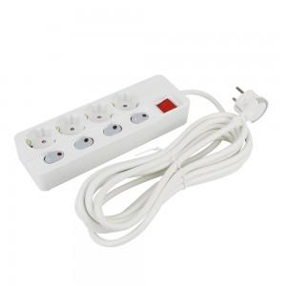

【상세/제작정보】 | 입수 12개당 배송비 5000원 VAT별도 입니다.

【인쇄/포장옵션】 | 레이저, 컬러필름인쇄 / 블리스터박스

【공급단가】 | 수량 | 50~ | 100~ | 500~ | 1,000~ | 2,000~
*VAT별도 | 개별멀티탭 4구 1.5M | 19,370원 | 19,060원 | 18,600원 | 18,130원 | 17,820원
 | 개별멀티탭 4구 3M | 22,500원 | 22,140원 | 21,600원 | 21,060원 | 20,700원
 | 개별멀티탭 4구 5M | 26,120원 | 25,700원 | 25,080원 | 24,450원 | 24,030원

【상품 URL】 | https://easy1.co.kr:443/src/goods_detail.php?gdno=33056

